ТОП-100
ИП Сумароков Д.В.Автомобильный крепёж. (тел. МТС: 8-989-2-111-470, Билайн: 8 -967-302-15-16) autoklipsa@bk.ru г. Краснодар, ул. Уральская, 106 2-ой этаж (рядом с СБС МЕГАМОЛЛ)
Артикул | Фото | Марка автомобиля | Примечание | Цены, рубл. |  | оригинальные номера
 |  |  |  | опт | розница
0002 | 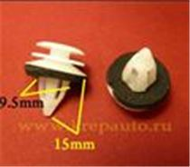 | BMW | Пистон обшивки | 6.4 | 8.0 | 51418224768
0014 | 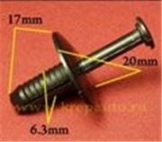 | BMW. 6,5mm | Подкрылок, бампера | 6.0 | 7.5 | 51118174185 (51-11-8-174-185)
0019 | 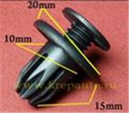 | Acura, Chevrolet, Daewoo, GM, Honda, Opel, Ssang Yong | Бампер, брызговики, пороги, молдинги | 6.0 | 7.5 | 91503SP0003 (91503-SP0-003), 94530623, 0940909302, 7887508000
0030 | 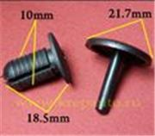 | Универсальный | Внутренняя отделка | 6.6 | 8.3
0044 | 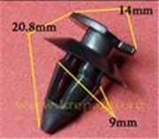 | Audi, BMW, Ford, Seat, Skoda, Volkswagen | Отделка дверей, стоек салона; багажник | 4.5 | 5.6 | 823867299
0048 | 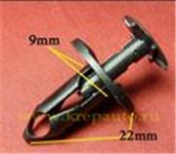 | Chrysler, Ford, GM | Покрытие под корпусом, бампер, капот двигателя, воздухозаборник | 6.1 | 7.6 | 6503598, N807389S (N807389-S), 21030249
0057 | 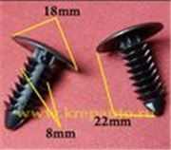 | Chrysler, Dodge, Ford, GM, Opel | Защита, брызговики, предохранительные приспособления, внутренняя отделка | 3.5 | 4.5 | 6030441, 388577S (388577-S), W705589S300 (W705589-S300), 01605396, 15958694, 1314934
0074 | 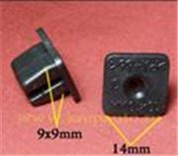 | Lexus, Toyota; Универсальный. 10х10 | Под саморез | 4.0 | 5.0 | 9018906018 (90189-06018)
0081 | 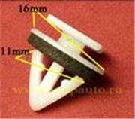 | Hyundai, Kia | Багажник, молдинг | 6.8 | 8.5 | 87702H1000 (87702-H1000)
0090 | 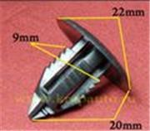 | Универсальный | Внутренняя отделка | 5.3 | 6.6
0106 | 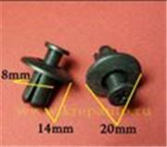 | Универсальный. 8mm | Защита к.арок, брызговики | 5.8 | 6.5 | 0G03250037A
0108 | 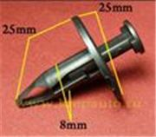 | Ford, GM. 8mm | Бампер, подкрылок | 6.8 | 8.5 | W701054S300 (W701054-S300)
0109 | 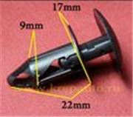 | GM. 9mm | Бампер, подкрылок | 6.1 | 7.6 | 15153415
0116 | 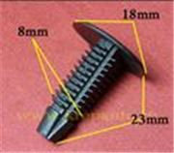 | Ford. 8mm | Обшивка, универсальная | 4.7 | 5.9 | W701380SSW (W701380-SSW)
0123 | 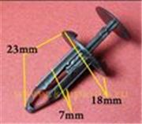 | Ford. 7mm | Панель приборов, бампер | 4.9 | 6.1 | N803716S (N803716-S)
0125 | 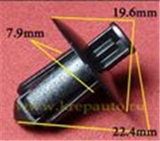 | Infiniti, Nissan | Бампер, пороги, внутренняя отделка | 5.0 | 6.2 | 0155306721 (01553-06721)
0127 | 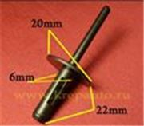 | BMW. 6,5mm | Заклёпка пластиковая | 6.3 | 7.9 | 517170029532 (51-71-7-002-953-2)
0130 | 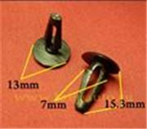 | Infiniti, Lexus, Nissan, Toyota | Внутренняя отделка, радиатор, капот двигателя - уплотнитель | 3.5 | 4.5 | 0155300172 (01553-00172), 9046707050 (90467-07050)
0135 | 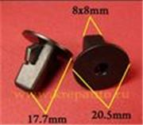 | Lexus, Toyota | Внутренняя отделка | 5.4 | 6.7 | 9018906013 (90189-06013)
0137 | 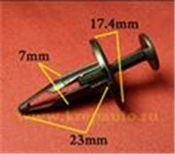 | Chevrolet, Chrysler, Daewoo, Ford, GM, Opel | Бампер, подкрылок | 5.5 | 6.9 | 20452072, 20590899
0138 | 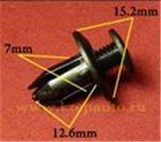 | GM, Infiniti, Lexus, Mazda, Mitsubishi, Nissan, Toyota | Бампер, подкрылок | 4.9 | 6.1 | 20426301, 0155306071 (90567-06017), 9046706198 (90467-06198), 992650625 (9926-50-625, 9926-50625), MB345544 (MB-345544), MR215510 (MR-215510)
0139 | 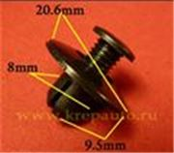 | Acura, Honda, Infiniti, Lexus, Mazda, Nissan | Бампер, подкрылок | 5.6 | 7.0 | 90675SB3003 (90675-SB3-003), GB0156964, 6387695596 (63876-95596), 9046708145 (90467-08145)
0140 | 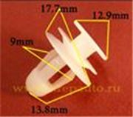 | Lexus, Toyota | Дверь - панель | 4.0 | 5.0
0142 | 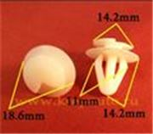 | Lexus, Mazda, Toyota | Внутренняя отделка, панели | 4.8 | 6.0 | 6258114020 (62581-14020), 992740822 (9927-40822)
0146 | 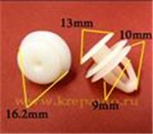 | Lexus, Toyota | Внутренняя отделка, отделка дверей, дверь - панель | 3.5 | 4.5 | 6777130070 (67771-30070)
0150 | 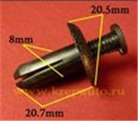 | Acura, Honda, Hyundai, Kia, Lexus, Mitsubishi, Toyota | Брызговики, подкрылок, бампер, крылья | 6.4 | 8.0 | 90505SL0003 (90505-SL0-003), 94852368, 9046708155 (90467-08155), MB888869 (MB-888869)
0151 | 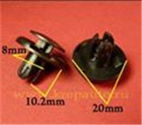 | Acura, Honda, Hyundai, Kia, Mitsubishi | Брызговики, подкрылок, бампер, крылья | 6.2 | 7.7 | 91512SX0003 (91512-SX0-003), MU000319 (MU-000319)
0156 | 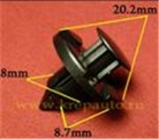 | Acura, Honda, Infiniti, Mitsubishi, Nissan | Внутренняя отделка, брызговики, подкрылок, бампер, крылья, кузов - решётки | 5.4 | 6.8 | 91545SE0003 (91545-SE0-003), 0155309321 (01553-09321), MR328954 (MR-328954)
0157 | 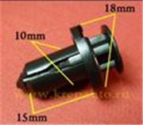 | Infiniti, Nissan, Subaru | Бампер | 7.8 | 9.8 | 0155309241 (01553-09241), 57728AC090
0158 | 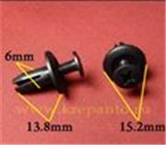 | Acura, Honda | Бампер, подкрылок | 4.0 | 5.0 | 90683SA5003 (90683-SA5-003)
0159 | 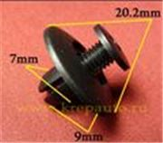 | Lexus, Suzuki, Toyota | Молдинг, внутренняя отделка | 4.7 | 5.9 | 9046707044 (90467-07044), 09409073035ES
0161 | 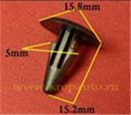 | Infiniti, Lexus, Mitsubishi, Nissan, Toyota | Капот - уплотнитель | 3.5 | 4.5 | 27948M7002 (27948-M7002), 9046708008 (90467-08008), MB115492 (MB-115492), MB332914 (MB-332914), MU481042 (MU-481042)
0171 | 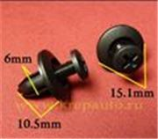 | Acura, Honda, Infiniti, Isuzu, Kia, Nissan | Отделка дверей | 4.7 | 5.9 | 90684SA50030 (90684-SA5-0030), 8942981190, 1099830880 (10998-30880), KK37668865
0183 | 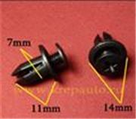 | Acura, Chevrolet, GM, Honda, Lexus, Mazda | Фиксатор | 4.4 | 5.5 | 90657SA60030 (90657-SA6-0030), 94198687, N30413356A
0187 | 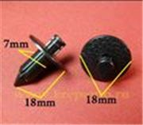 | Infiniti, Lexus, Nissan, Toyota | Внутренняя отделка | 5.8 | 7.3 | 8099905N07 (80999-05N07), 9046707043B1, 9046707043E1
0196 | 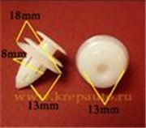 | Hyundai, Kia, Lexus, Mitsubishi, Toyota | Внутренняя отделка, капот, стойка кузова, универсальная | 6.7 | 8.4 | 6777106010 (67771-06010), 6777132090 (67771-32090), MR250049
0204 | 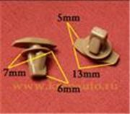 | Hyundai, Kia, Mitsubishi | Уплотнитель капота | 3.5 | 4.5 | MU481027 (MU-481027)
0209 | 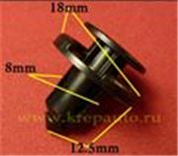 | Infiniti, Nissan | Бампер | 5.3 | 6.6 | 0155309611 (01553-09611)
0211 | 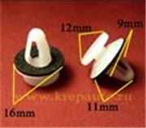 | Hyundai, Kia, Mitsubishi | Внутренняя отделка, молдинги | 5.5 | 6.9 | MB567499, MB696120, MR154347
0212 | 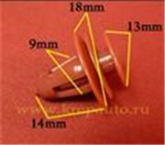 | Chevrolet, Daewoo, GM, Lexus, Suzuki, Toyota | Внутренняя отделка, дверь, универсальная | 4.2 | 5.3 | 95008221, 94530670, 30006620, 6777113020 (67771-13020), 0940908320 (09409-08320)
0213 | 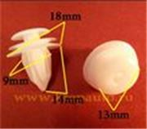 | GM, Lexus, Mitsubishi, Toyota | Внутренняя отделка | 4.2 | 5.3 | 94858299, 9046710161, 9046709206, MR366958, MU000504, MU000571
0215 | 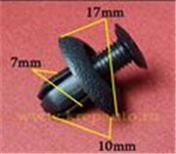 | Chrysler, Hyundai, Kia, Mitsubishi, Toyota | Внутренняя отделка, брызговики, подкрылок, бампер | 4.2 | 5.3 | 904670703001, MB253964, MB887567
0218 | 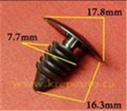 | AMC, Chrysler, Daewoo, Dodge, Ford, GM, Opel | Защита, брызговики, предохранительные приспособления, внутренняя отделка | 3.5 | 4.5 | 4004569, 3691590, 6031321, 94530527, 94530548, 0940907326, 0940907350, 389358, 332364, 480534, 6270163
0238 | 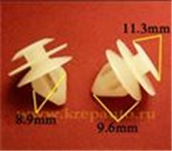 | Honda, Lexus, Mazda, Toyota | Отделка дверей, стоек | 5.0 | 6.2
0240 | 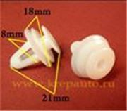 | Hyundai, Kia, Lexus, Toyota | Внутренняя отделка | 4.2 | 5.3 | 6777102030 (67771-02030)
0242 | 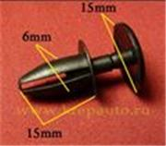 | Chevrolet, Chrysler, Daewoo, Ford, GM, Opel | Бампер, подкрылок, универсальная | 4.0 | 5.0 | 21047094
0243 | 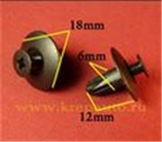 | Acura, Honda, Hyundai, Kia | Бампер, капот, подкрылок | 4.0 | 5.0 | 91524SE0003 (91524-SE0-003)
0251 | 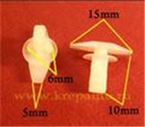 | Ford, Mazda, Toyota | Внутренняя отделка, отделка стоек | 3.5 | 4.5 | E7GZ6120586B, G03158762, 6786789103, 6786889101, 6786728030
0255 | 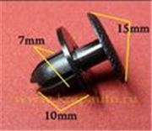 | Lexus, Toyota | Отделка багажника, капота | 4.0 | 5.0 | 904670705922, 904670705922B1
0257 | 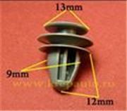 | Acura, Honda | Внутренняя отделка, стойки, двери | 4.3 | 5.3 | 91560SP0003 (91560-SP0-003)
0259 |  | Honda, Hyundai, Kia, Mitsubishi, Toyota | Универсальная | 4.7 | 5.9 | 91505SL0003 (91505-SL0-003)
0261 |  | Mazda | Бампер, защита, отделка капота | 5.4 | 6.7 | BC1D56145 (BC1D-56145, BC1D-56-145)
0264 |  | Lexus, Toyota | Бампер, защита, подкрылок, отделка | 6.1 | 7.6 | 9046709127 (90467-09127)
0278 |  | Lexus, Toyota | Бампер, отделка, защита | 5.0 | 6.2 | 9046706150 (90467-06150), 9046706150C0 (90467-06150-C0, 90467-06150C0)
0289 |  | Mercedes | Защита, бампер, отделка, универсальная | 5.6 | 7.0 | A1249900492 (A124-990-04-92)
0292 |  | Lexus, Toyota | Бампер, защита, универсальные | 5.6 | 7.0 | 9046707211 (90467-07211)
0301 |  | Audi, Mercedes, Opel, Renault, Volkswagen | Отделка дверей | 5.2 | 6.5 | 7L5853994, 7701053516, 7701057715
0303 |  | Lexus, Toyota | Отделка дверей | 6.6 | 8.3 | 7549360020 (75493-60020)
0311 |  | Hyundai, Mazda | Отделка дверей | 7.4 | 9.2 | G18K51SJ3 (G18K-51-SJ3, G18K-51SJ3)
0319 |  | Chevrolet, Chrysler, Daewoo, Ford, GM, Opel | Внутренняя отделка | 6.0 | 7.5
0321 |  | Lexus, Toyota | Защита, отделка салона, багажника | 4.9 | 6.1 | 861552H100 (86155-2H100)
0324 |  | GM, Lexus, Nissan, Toyota | Внутренняя отделка, двери, стойки | 5.5 | 6.8 | 88970345, 9046710167 (90467-10167), 76882WA000
0334 |  | Hyundai, Kia | Отделка стоек, порогов, молдинги | 7.8 | 9.8 | 877563E500 (87756-3E500)
0346 |  | Lexus, Toyota | Отделка салона, багажника, капота, бампера | 6.5 | 8.1 | 9046707214 (90467-07214)
0349 |  | Mazda | Бампер, решётки | 7.0 | 8.8 | GD7A50EA1 (GD7A-50-EA1)
0350 |  | Ford, GM | Брызговики, подкрылки. Решётки | 5.8 | 7.2 | 21075686
0358 |  | Acura, Daewoo, GM, Honda | Бампер | 7.6 | 9.5 | 91502SP0003 (91502-SP0-003), 94530624, 0940909303
0371 |  | Alfa Romeo, Fiat, Infiniti, Lancia, Lexus, Mitsubishi, Nissan, Toyota | #10 - размер шурупа | 4.9 | 6.1 | 9018906001, 14203780, 0128100023 (01281-00023), 9018906001 (90189-06001), MB098145, MB088341, MS480013, 0128100023
0380 |  | Chrysler, Ford, GM, Labd Rover | Дверь - панель, капот - уплотнитель | 5.0 | 6.3 | 15773445, 20452072, 20664092, N804570S (N804570-S), 4638136, RYQ500070
0383 |  | GM, Lexus, Mazda, Toyota | Подкрылок, крылья | 7.7 | 9.6 | 94841226, 5387914010A, 5387914020, 5387916010, 5387920030, 5387922030, 9046704023, LA0156135
0394 |  | Lexus, Toyota | Уплотнитель | 6.4 | 8.0 | 9046707138 (90467-07138)
0406 |  | Honda, Lexus, Toyota | Подкрылок | 5.2 | 6.5 | 9046707166 (90467-07166)
0415 |  | Ford, Infiniti, Kia, Mazda, Nissan | Бампер, защита, крылья | 5.7 | 7.1 | MNA0156, NA01561, 6384401A00 (63844-01A00)
0416 |  | Lexus, Toyota | Бампер, защита, крылья | 6.1 | 7.6 | 904709101
0474 |  | Audi, GM, Volkswagen | Заклёпка пластиковая | 4.7 | 5.9 | 17585357701C (175-853-577-01C), 20432975
0475 |  | Chrysler, Ford, GM | Заклёпка пластиковая | 6.3 | 7.8 | 6500911, N803043S (N803043-S), 14063981
0500 |  | Lexus, Toyota | Кузов - молдинг | 6.1 | 7.6 | 7549535010 (75495-35010)
0503 |  | Lexus, Toyota | Подкрылок, крылья | 4.6 | 5.7 | 9018906065 (90189-06065)
0512 |  | Lexus, Toyota | Багажник | 4.7 | 5.8 | 9046706175 (90467-06175)
0514 |  | Honda, Lexus, Mitsubishi, Subaru, Toyota | Уплотнитель | 3.5 | 4.5 | 6786712150, 909120023, 909120028, 90651S4N003
0530 |  | Mazda, Suzuki, Toyota | Внутренняя отделка | 5.4 | 6.7 | 6777189104, 0940908310
0533 |  | GM, Lexus, Nissan, Toyota | Внутренняя отделка - двери, пороги, кузов - решётки, бампер | 4.5 | 5.6 | 94858864, 9046706133C0 (90467-06133-C0, 90467-06133C0)
0584 |  | Lexus, Toyota | Крылья - уплотнитель, молдинги | 5.6 | 7.0 | 5387960010 (53879-60010)
0609 |  | Lexus, Toyota | Внутренняя отделка - двери, пороги, кузов - решётки | 4.2 | 5.3 | 9046706133CO (90467-06133-CO, 90467-06133CO), 9046706133C0 (90467-06133-C0, 90467-06133C0)
0764 |  | Hyundai, Kia, Mazda | Решётки, защита кузова, брызговики, бампер | 5.9 | 7.4 | 8659028000 (86590-28000), MB45556143 (MB455-56-143, MB455-56143), B09251833 (B092-51-833, B092-51833)
0787 |  | Lexus, Toyota | Бампер, решётки радиатора | 7.1 | 8.9 | 5216116010 (52161-16010), 5216102020 (52161-02020), 5216144010B0 (52161-44010-B0)
0795 |  | Acura, Honda | Подкрылок, брызговики | 6.4 | 8.0 | 91501S04003 (91501-S04-003)
0801 |  | Acura, Honda, Hyundai, Kia | Бампер, защита | 7.5 | 9.3 | 91503SZ3003 (91503-SZ3-003), 91503SZ5003 (91503-SZ5-003)
0811 |  | Acura, Honda | Бампер, защита кузова, брызговики | 5.9 | 7.4 | 90505SX0003 (90505-SX0-003)
0823 |  | Lexus, Toyota | Капот, багажник | 4.9 | 6.1 | 9046709050 (90467-09050)
0832 |  | Acura, Chrysler, Honda, Lexus, Mitsubishi, Toyota | Подкрылок, крылья, бампер | 6.8 | 8.5 | MR200300 (MR-200300)
0867 |  | Hyundai | Молдинги | 8.1 | 10.1 | 877562E000 (87756-2E000)
0874 |  | Lexus, Toyota | Бампер, защита | 5.0 | 6.3 | 9046710183 (90467-10183)
0878 |  | GM, Opel | Внутренняя отделка, дверь - панель | 4.3 | 5.3 | 2345957, 90321122
0908 |  | Lexus, Toyota | Бампер, защита, решетки | 6.2 | 7.8 | 7586730120 (75867-30120)
0913 |  | Infiniti, Nissan | Защита, подкрылки | 7.5 | 9.4 | 11296AG000 (11296-AG000)
0917 |  | Hyundai, Kia, Toyota | Брызговики | 6.3 | 7.9 | 9046707201 (90467-07201)
0966 |  | Acura, Honda | Брызговики, бампер | 10.2 | 12.7 | 91506S9A003 (91506-S9A-003)
0976 |  | Hyundai, Kia | Молдинги | 9.1 | 11.3 | 8775835000 (87758-35000)
1106 |  | Acura, Honda | Подкрылок, бампер | 10.4 | 13.0 | 91505S9A003 (91505-S9A-003)
Итого |  |  |  | 555.90 | 694.70

